店铺
商品详情 |  |  |  | COACH 天猫旗舰店 |  |  | COACH官网 |  |  | COACH蔻驰零售精品店 |  |  | COACH京东自营店 |  |  | COACH海外旗舰店
Product Description |  |  |  | COACH Offical TMall |  |  | COACH Offical Website |  |  | COACH Boutique |  |  | COACH JD Self Operated |  |  | COACH TMall Global Store
商品主图 | SKU | 官方指导价 | 官方指导促销价 | 到手价 | 是否有差异 | 应用机制 | 到手价 | 是否有差异 | 应用机制 | 到手价 | 是否有差异 | 应用机制 | 到手价 | 是否有差异 | 应用机制 | 到手价 | 是否有差异 | 应用机制
Product Picture | SKU | Official Tag Price | Promotional Guide Price | Actual Price (after discount) | Price Difference (Y/N) | Discount Mechanism | Actual Price (after discount) | Price Difference (Y/N) | Discount Mechanism | Actual Price (after discount) | Price Difference (Y/N) | Discount Mechanism | Actual Price (after discount) | Price Difference (Y/N) | Discount Mechanism | Actual Price (after discount) | Price Difference (Y/N) | Discount Mechanism
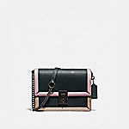 | 89070 V5PTO | 4950 | 4950 | / | / | / | 4950 | N | / | / | / | / | 2475(-2475) | Y | / | / | / | /
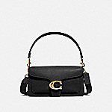 | 73995 B4/LJ | 4500 | 4500 | 4500 | N | / | 4500 | N | / | 4050(-450) | Y | / | 2475(-2025) | Y | / | 3370(-1130) | Y | 520元店铺优惠券，满3500元可用
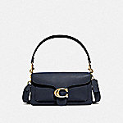 | 73995 B4BHP | 4500 | 4500 | 4500 | N | / | 4500 | N | / | 4050(-450) | Y | / | 1999(-2501) | Y | / | 3370(-1130) | Y | 520元店铺优惠券，满3500元可用
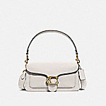 | 73995 B4EB1 | 4500 | 4500 | / | / | / | 4500 | N | / | 4050(-450) | Y | / | / | / | / | 3370(-1130) | Y | 520元店铺优惠券，满3500元可用
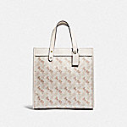 | 89143 B4RGL | 4950 | 4950 | / | / | / | 4950 | N | / | / | / | / | 3218(-1732) | Y | / | 3360(-1590) | Y | 520元店铺优惠券，满3500元可用
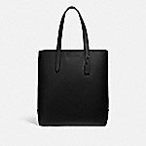 | C0239 JIBLK | 5950 | 5950 | 5430(-520) | Y | 满5000减520 | 5950 | N | / | / | / | / | / | / | / | / | / | /
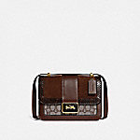 | C0712 B4S0M | 5950 | 5950 | / | / | / | 5950 | N | / | 5355(-595) | Y | 以下商品可使用满5000减520的优惠券 | / | / | / | / | / | /
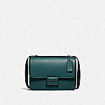 | C0714 V5FOR | 5950 | 5950 | 5430(-520) | Y | 满5000减520 | 5950 | N | / | / | / | / | / | / | / | / | / | /
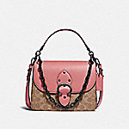 | C0750 V5SI3 | 5950 | 5950 | / | / | / | 5950 | N | / | 5355(-595) | Y | 以下商品可使用满5000减520的优惠券 | / | / | / | / | / | /
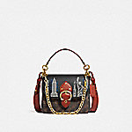 | C0770 B4SI0 | 6500 | 6500 | / | / | / | 6500 | N | / | / | / | / | 3275(-3225) | Y | 以下商品可使用满1200减150的优惠券 | / | / | /
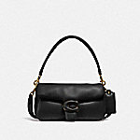 | C0772 B4/BK | 5950 | 5950 | / | / | / | 5950 | N | / | / | / | / | 2999(-2951) | Y | / | / | / | /
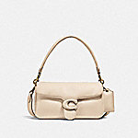 | C0772 B4/IY | 5950 | 5950 | / | / | / | 5950 | N | / | / | / | / | 2999(-2951) | Y | / | / | / | /
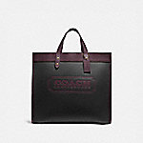 | C0774 B4RH0 | 5950 | 5950 | 5430(-520) | Y | 满5000减520 | / | / | / | 5355(-595) | Y | 以下商品可使用满5000减520的优惠券 | / | / | / | / | / | /
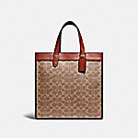 | C0776 B4SI0 | 4950 | 4950 | / | / | / | 4950 | N | / | 4455(-495) | Y | / | / | / | / | / | / | /
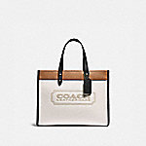 | C0777 B4CAH | 4950 | 4950 | / | / | / | 4950 | N | / | 4455(-495) | Y | / | / | / | / | / | / | /
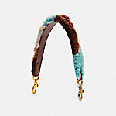 | C0803 B4N5M | 1950 | 1950 | 1950 | N | / | 1950 | N | / | 1755(-195) | Y | / | / | / | / | / | / | /
 | C0831 B4SI0 | 4200 | 4200 | 4200 | N | / | 4200 | N | / | 3780(-420) | Y | / | / | / | / | / | / | /
 | C0840 B4CAH | 4500 | 4500 | 3825(-675) | Y | / | 3825(-675) | Y | / | 4050(-450) | Y | / | / | / | / | / | / | /
 | C0842 V5NB2 | 4500 | 4500 | / | / | / | 4500 | N | / | / | / | / | 1599(-2901) | Y | / | / | / | /
 | C1220 B4MVZ | 1950 | 1950 | 1950 | N | / | 1950 | N | / | 1755(-195) | Y | / | / | / | / | / | / | /
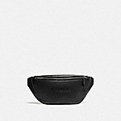 | C2291 JIBLK | 3950 | 3950 | 3950 | N | / | / | / | / | 3555(-395) | Y | / | / | / | / | / | / | /
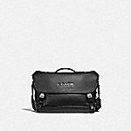 | C2292 JIBLK | 4950 | 4950 | 4950 | N | / | / | / | / | 4455(-495) | Y | / | / | / | / | / | / | /
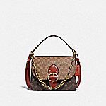 | C2418 B4SI0 | 5950 | 5950 | / | / | / | 5950 | N | / | 5355(-595) | Y | 以下商品可使用满5000减520的优惠券 | / | / | / | / | / | /
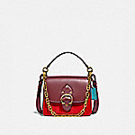 | C2449 B4S9J | 4950 | 4950 | / | / | / | 4950 | N | / | / | / | / | 2475(-2475) | Y | / | / | / | /
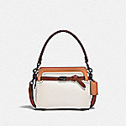 | C2586 V5SBJ | 5600 | 5600 | / | / | / | 5600 | N | / | / | / | / | 3640(-1960) | Y | / | / | / | /
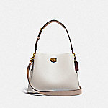 | C2590 B4CAH | 4500 | 4500 | 4500 | N | / | 4500 | N | / | 4050(-450) | Y | / | / | / | / | / | / | /
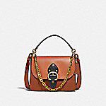 | C2595 B4SBA | 5950 | 5950 | 5430(-520) | Y | 满5000减520 | 5950 | N | / | 5355(-595) | Y | 以下商品可使用满5000减520的优惠券 | / | / | / | / | / | /
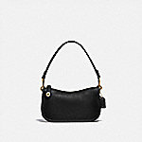 | C2643 B4/BK | 1950 | 1950 | / | / | / | 1950 | N | / | / | / | / | / | / | / | 1900(-50) | N | /
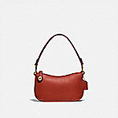 | C2643 B4SAR | 1950 | 1950 | / | / | / | 1950 | N | / | / | / | / | / | / | / | 1900(-50) | N | /
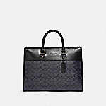 | C2682 JICHR | 5600 | 5600 | 5600 | N | / | 5600 | N | / | 4520(-1080) | Y | 满2件，总价打9折;以下商品可使用满5000减520的优惠券 | / | / | / | / | / | /
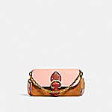 | C2697 B4SB8 | 3950 | 3950 | 3950 | N | / | 3950 | N | / | 3555(-395) | Y | / | / | / | / | / | / | /
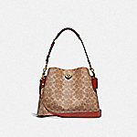 | C2745 B4NQ4 | 4500 | 4500 | / | / | / | / | / | / | 4050(-450) | Y | / | 2925(-1575) | Y | / | 3360(-1140) | Y | 520元店铺优惠券，满3500元可用
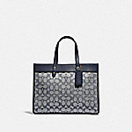 | C3282 B4RH3 | 3950 | 3950 | 3950 | N | / | / | / | / | 3199.5(-750.5) | Y | 满2件，总价打9折 | / | / | / | / | / | /
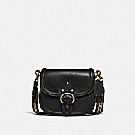 | C3738 B4/BK | 6500 | 6500 | / | / | / | 6500 | N | / | / | / | / | / | / | / | 4470(-2030) | Y | 520元店铺优惠券，满3500元可用
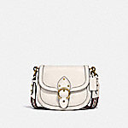 | C3738 B4/IY | 6500 | 6500 | / | / | / | 6500 | N | / | / | / | / | / | / | / | 4470(-2030) | Y | 520元店铺优惠券，满3500元可用
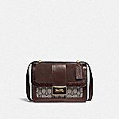 | C3756 B4S0M | 5950 | 5950 | 5430(-520) | Y | 满5000减520 | 5950 | N | / | 5355(-595) | Y | 以下商品可使用满5000减520的优惠券 | / | / | / | / | / | /
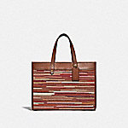 | C3859 B4MBV | 4950 | 4950 | 4950 | N | / | 4950 | N | / | 4455(-495) | Y | / | / | / | / | / | / | /
 | 29411 GM/AZ | 3200 | 3200 | 2720(-480) | Y | / | / | / | / | 2202.3(-997.6999999999998) | Y | / | / | / | / | / | / | /
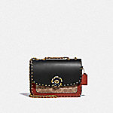 | C3758 B4NQ4 | 5950 | 5950 | 5430(-520) | Y | 满5000减520 | 4760(-1190) | Y | / | / | / | / | 3850(-2100) | Y | / | / | / | /
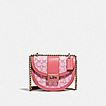 | C3921 B4SBV | 5500 | 5500 | 4500(-1000) | Y | / | 5500 | N | / | 4050(-1450) | Y | / | / | / | / | / | / | /
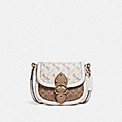 | C3841 B4SN5 | 6500 | 6500 | 5980(-520) | Y | 满5000减520 | 6500 | N | / | 5850(-650) | Y | 以下商品可使用满5000减520的优惠券 | / | / | / | / | / | /
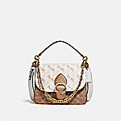 | C5061 B4SN6 | 5950 | 5950 | 5430(-520) | Y | 满5000减520 | 5950 | N | / | 5355(-595) | Y | 以下商品可使用满5000减520的优惠券 | / | / | / | / | / | /
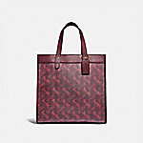 | 89143 B4RTQ | 4950 | 4950 | 4950 | N | / | / | / | / | 4455(-495) | Y | / | / | / | / | / | / | /
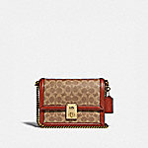 | 3492 B4NQ4 | 4950 | 4950 | 4950 | N | / | 4950 | N | / | 4455(-495) | Y | / | / | / | / | / | / | /
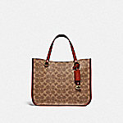 | C3889 B4NQ4 | 3950 | 3950 | / | / | / | 3950 | N | / | / | / | / | / | / | / | 3310(-640) | Y | 520元店铺优惠券，满3500元可用
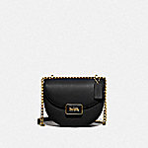 | C3463 B4/BK | 5500 | 5500 | 4500(-1000) | Y | / | 4500(-1000) | Y | / | 4050(-1450) | Y | / | / | / | / | / | / | /
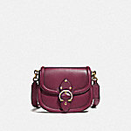 | C3738 B4BCY | 6500 | 6500 | 5980(-520) | Y | 满5000减520 | / | / | / | 5850(-650) | Y | 以下商品可使用满5000减520的优惠券 | / | / | / | / | / | /
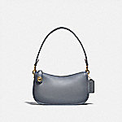 | C0638 B4GRT | 2900 | 2900 | / | / | / | / | / | / | 2610(-290) | Y | / | 2175(-725) | Y | / | / | / | /
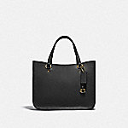 | C3460 B4/BK | 3950 | 3950 | / | / | / | 3950 | N | / | / | / | / | 2568(-1382) | Y | / | 3310(-640) | Y | 520元店铺优惠券，满3500元可用
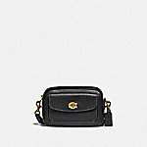 | C0823 B4/BK | 3500 | 3500 | 2975(-525) | Y | / | 2678(-822) | Y | / | 2408.85(-1091.15) | Y | / | 1750(-1750) | Y | / | / | / | /
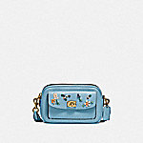 | C3881 B4/AZ | 4600 | 4600 | 3680(-920) | Y | / | / | / | / | 3311.1(-1288.9) | Y | / | / | / | / | / | / | /
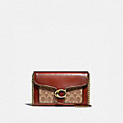 | 6909 B4NQ4 | 3500 | 3500 | / | / | / | / | / | / | 3150(-350) | Y | / | 1820(-1680) | Y | / | / | / | /
 | 4761 B4RGI | 4500 | 4500 | / | / | / | 4500 | N | / | 4050(-450) | Y | / | / | / | / | / | / | /
 | C3821 B4S9W | 1250 | 1250 | / | / | / | 1250 | N | / | 1125(-125) | Y | / | / | / | / | / | / | /
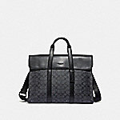 | 39775 QBCHR | 5450 | 5600 | 5080(-520) | Y | 满5000减520 | 5600 | N | / | / | / | / | / | / | / | / | / | /
 | C3804 JIBLK | 5600 | 5600 | 5080(-520) | Y | 满5000减520 | 5600 | N | / | 5040(-560) | Y | 以下商品可使用满5000减520的优惠券 | / | / | / | / | / | /
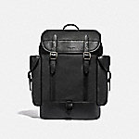 | C1058 JIBLK | 6500 | 6500 | 5980(-520) | Y | 满5000减520 | 6500 | N | / | 5850(-650) | Y | 以下商品可使用满5000减520的优惠券 | / | / | / | / | / | /
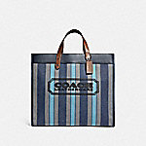 | C3798 JISMN | 4950 | 4950 | 4950 | N | / | 4950 | N | / | 4455(-495) | Y | / | / | / | / | / | / | /
 | 4593 V5RGH | 6500 | 6500 | / | / | / | 6500 | N | / | 5850(-650) | Y | 以下商品可使用满5000减520的优惠券 | 3275(-3225) | Y | 以下商品可使用满1200减150的优惠券 | / | / | /
 | 6793 B4NQ4 | 4950 | 4950 | / | / | / | 4950 | N | / | 4455(-495) | Y | / | 2199(-2751) | Y | / | / | / | /
 | 3928 B4/BK | 5950 | 5950 | / | / | / | / | / | / | 5355(-595) | Y | 以下商品可使用满5000减520的优惠券 | 3570(-2380) | Y | / | 4470(-1480) | Y | 520元店铺优惠券，满3500元可用
 | 3928 B4/IY | 5950 | 5950 | 5430(-520) | Y | 满5000减520 | / | / | / | 4819.5(-1130.5) | Y | 满2件，总价打9折;以下商品可使用满5000减520的优惠券 | 3850(-2100) | Y | / | / | / | /
 | 4595 B4RGI | 6500 | 6500 | / | / | / | 6500 | N | / | 5850(-650) | Y | 以下商品可使用满5000减520的优惠券 | 3575(-2925) | Y | / | / | / | /
 | 5211 B4/BK | 4950 | 4950 | / | / | / | / | / | / | 3563.1(-1386.9) | Y | / | / | / | / | 3060(-1890) | Y | 520元店铺优惠券，满3500元可用
 | 5601 V5BLK | 4950 | 4950 | / | / | / | 4950 | N | / | 4455(-495) | Y | / | / | / | / | / | / | /
 | 7168 B4/HA | 4950 | 4950 | / | / | / | 4950 | N | / | / | / | / | / | / | / | 3370(-1580) | Y | 520元店铺优惠券，满3500元可用
 | 6807 V5DPK | 6500 | 6500 | 5980(-520) | Y | 满5000减520 | 6500 | N | / | 5850(-650) | Y | 以下商品可使用满5000减520的优惠券 | / | / | / | / | / | /
 | 4813 B4SHG | 3200 | 3200 | 3200 | N | / | / | / | / | 2880(-320) | Y | / | / | / | / | / | / | /
 | 6908 V5BLK | 3500 | 3500 | / | / | / | 3500 | N | / | 3150(-350) | Y | / | 1399(-2101) | Y | / | / | / | /
 | 7110 B4/HA | 3500 | 3500 | / | / | / | 3500 | N | / | 3150(-350) | Y | / | / | / | / | / | / | /
 | 5079 JIQUA | 5600 | 5600 | 5080(-520) | Y | 满5000减520 | 5600 | N | / | / | / | / | / | / | / | / | / | /
 | 4072 JIA7U | 6500 | 6500 | 5980(-520) | Y | 满5000减520 | / | / | / | 5850(-650) | Y | 以下商品可使用满5000减520的优惠券 | / | / | / | / | / | /
 | 89144 B4RGL | 4950 | 4950 | / | / | / | 4950 | N | / | 4455(-495) | Y | / | / | / | / | / | / | /
 | C0244 JIBLK | 6500 | 6500 | / | / | / | 6500 | N | / | 5850(-650) | Y | 以下商品可使用满5000减520的优惠券 | / | / | / | / | / | /
 | C0669 SVDTV | 3500 | 3500 | / | / | / | 1980(-1520) | Y | / | 3150(-350) | Y | / | / | / | / | / | / | /
 | C1052 JICHR | 4950 | 4950 | / | / | / | 4950 | N | / | 4455(-495) | Y | / | / | / | / | / | / | /
 | C1053 JICHR | 4950 | 4950 | / | / | / | 4950 | N | / | 4455(-495) | Y | / | / | / | / | / | / | /
 | C2263 V5TAU | 4950 | 4950 | / | / | / | 4950 | N | / | / | / | / | 2495(-2455) | Y | / | / | / | /
 | C2278 V5GRT | 5950 | 5950 | / | / | / | 5950 | N | / | / | / | / | 2975(-2975) | Y | / | / | / | /
 | C2586 V5SBK | 5600 | 5600 | / | / | / | 5600 | N | / | / | / | / | 3640(-1960) | Y | / | / | / | /
 | C2617 V5SBD | 3950 | 3950 | / | / | / | 3950 | N | / | 3555(-395) | Y | / | / | / | / | / | / | /
 | C2670 JICHR | 5950 | 5950 | / | / | / | 5950 | N | / | 5355(-595) | Y | 以下商品可使用满5000减520的优惠券 | / | / | / | / | / | /
 | C2681 JICHR | 4950 | 4950 | / | / | / | 4950 | N | / | 4455(-495) | Y | / | / | / | / | / | / | /
 | C2791 B4SI1 | 4950 | 4950 | / | / | / | 4208(-742) | Y | / | 3407.67(-1542.33) | Y | 满1件，总价打9折 | / | / | / | / | / | /
 | C3859 B4RHR | 4950 | 4950 | / | / | / | 4950 | N | / | 4455(-495) | Y | / | / | / | / | / | / | /
 | C0801 V5GRT | 3950 | 3950 | / | / | / | 3950 | N | / | / | / | / | 1975(-1975) | Y | / | / | / | /
 | C3890 B4NQ4 | 3950 | 3950 | / | / | / | 3950 | N | / | / | / | / | 2568(-1382) | Y | / | / | / | /
 | C3968 GDDEN | 3950 | 3950 | / | / | / | 1880(-2070) | Y | / | 1691.1(-2258.9) | Y | / | / | / | / | / | / | /
 | 31541 B4NQ4 | 600 | 650 | / | / | / | 650 | N | / | 585(-65) | N | / | / | / | / | / | / | /
 | 5476 B4SBX | 950 | 950 | / | / | / | 950 | N | / | 855(-95) | N | / | / | / | / | / | / | /
 | C3802 OLSMR | 6500 | 6500 | / | / | / | 6500 | N | / | 5850(-650) | Y | 以下商品可使用满5000减520的优惠券 | / | / | / | / | / | /
 | C4673 OLSV0 | 4950 | 4950 | / | / | / | 4950 | N | / | 4455(-495) | Y | / | / | / | / | / | / | /
 | 76193 JIP2V | 5600 | 5600 | / | / | / | 5600 | N | / | 5040(-560) | Y | 以下商品可使用满5000减520的优惠券 | / | / | / | / | / | /
 | 55565 JIBLK | 6500 | 6500 | / | / | / | 6500 | N | / | 5850(-650) | Y | 以下商品可使用满5000减520的优惠券 | / | / | / | / | / | /
 | C3803 JIEFH | 5950 | 5950 | / | / | / | 5950 | N | / | 5355(-595) | Y | 以下商品可使用满5000减520的优惠券 | / | / | / | / | / | /
 | 5476 B4SHG | 950 | 950 | / | / | / | 950 | N | / | 855(-95) | N | / | / | / | / | / | / | /

